výsledky
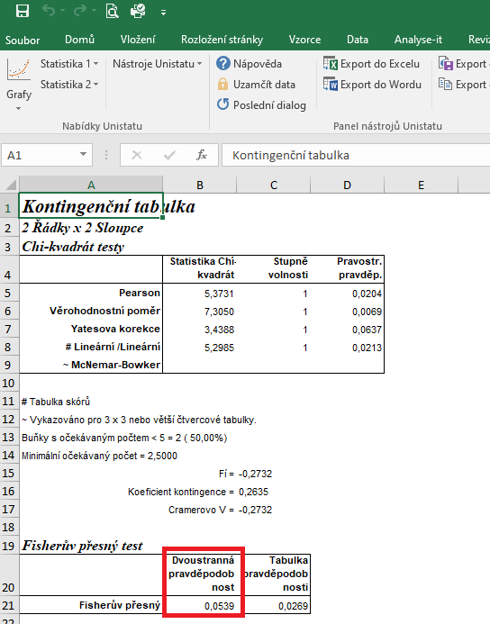
 | kontrola | 1 000 µg/l | Statistické zpracování dat, která jsou vyjádřena ve formě četností, se běžně provádí pomocí chí kvadrát testu s využítím kontingenčních tabulek.
edém srdce | 0 | 5 | Tento test nelze zpracovat v tabulkovém procesoru Excel, ale je třeba použít vhodný statistický program jako je například Unistat.
bez malformace | 36 | 31 | Do kontingenčních tabulek je třeba dávat vždy údaje četností v absolutních hodnotách, nelze využít procenta.
 |  |  | Vyjádření v procentech se využívá až pro finální interpertaci dat.

 |  |  | vyjádření v procentech:
 |  |  |  | kontrola | 1 000 µg/l
 |  |  | edém srdce | 0.00 | 13.89
 |  |  | bez malformace | 100.00 | 86.11

 |  |  | Z výsledků Fisherova exaktního testu je zřejmé, že mezi testovanými skupinami nejsou signifikatní rozdíly ve výskytu edému srdce.

postup Unistat
 | kontrola | 1 000 µg/l | Provedeme výpočet kontingenční tabulky formátu 2 x 2 pro zjištění zda jsou mezi soubory rozdíly.
edém srdce | 0 | 5 | Označíme si zdrojová data a v hlavním menu si vybereme nabídku "Unistat".
bez malformace | 36 | 31 | Dále si zvolíme nabídky: Statistika 1 → Tabulky → Kontingenční tabulky
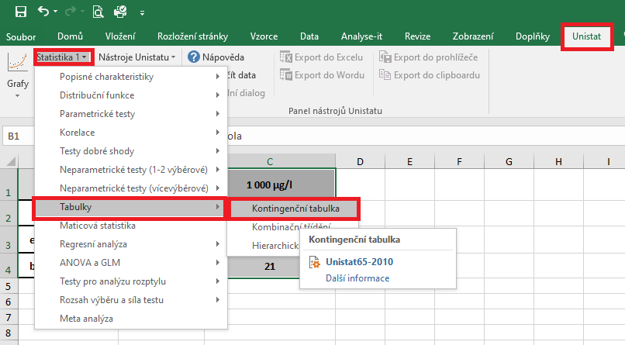

 |  |  | V následujícím dialogovém okně si převedeme ze seznamu proměnných do vybraných proměnných všechny soubory.
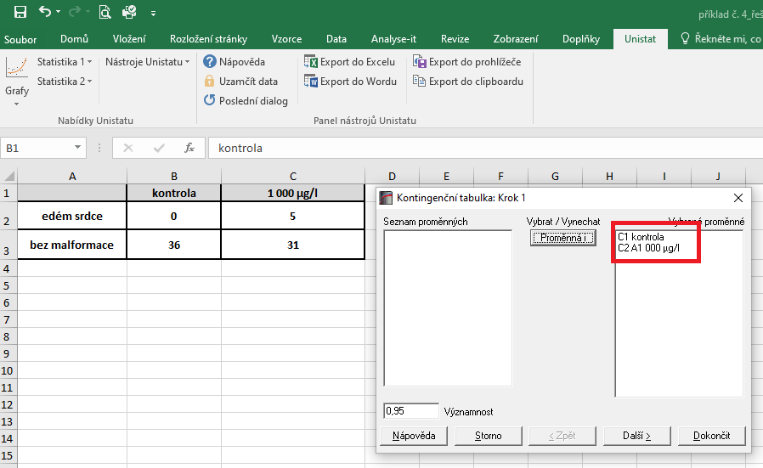

 |  |  | V následujícím dialogovém okně si zaškrtneme nabídku "RxC tabulkové statistiky" a zvolíme nabídku "Další".

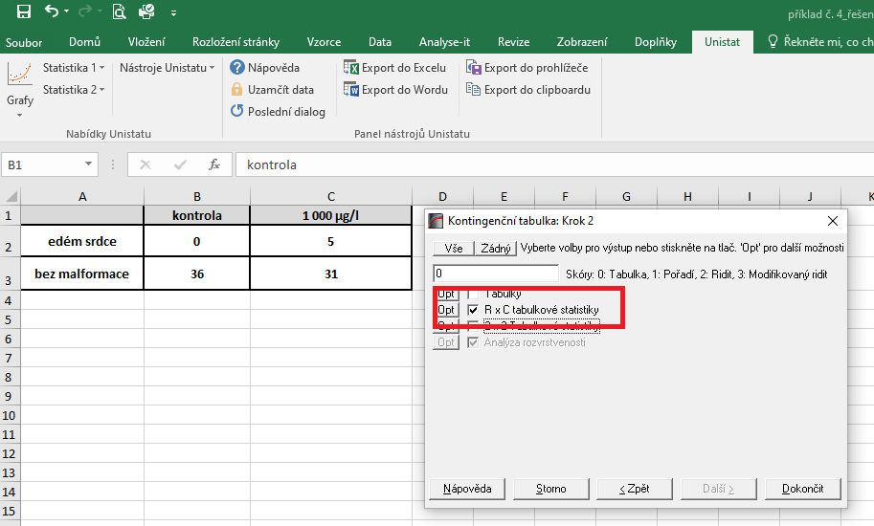
 |  |  |  | 14200
 |  |  |  | 1183.3333333

 |  |  | Dojde k vytvoření nového listu, kde nás bude zajímat výsledek Fisherova exaktního testu, protože četnost ve sledovaných souborech je v některých případech menší než 5.
 |  |  | Vzhledem k tomu, že v našem testu nám hodnota pravděpodobnosti vyšla rovna číslu 0.0539, můžeme říct, že mezi soubory nejsou signifikantní rozdíly v četnostech výskytu edému srdce.

